main
 |  | M2 |  | M4 |  | M6
2022 | Janvier | 81.9 | 140 | 80.41 | 120 | 74.958 | 60
 | Février | 82.410119048 | 140 | 77.831 | 100 | 77.91 | 100 | Critères TRG actuels
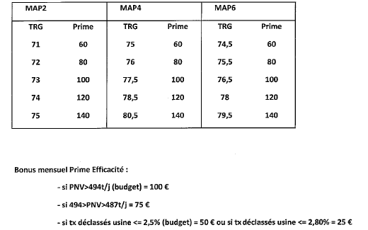
 | Mars | 84.34 | 140 | 80.22519336 | 120 | 85.399 | 140
 | Avril | 81.87 | 140 | 80.622 | 140 | 79.211 | 120
 | Mai | 84.864 | 140 | 82.046 | 140 | 82.763 | 140
 | Juin | 82.662666667 | 140 | 80.135 | 120 | 80.928093434 | 140
 | Juillet | 82.77 | 140 | 79.042 | 120 | 81.1 | 140
 | Août | 84.561 | 140 | 82.168 | 140 | 78.968 | 120
 | Septembre | 82.58 | 140 | 82.62 | 140 | 79.604 | 140
 | Octobre | 76.878 | 140 | 76.626340156 | 80 | 70.743 | 0
 | Novembre | 79.647 | 140 | 77.711 | 100 | 76.539 | 100
 | Décembre | 83.692 | 140 | 80.926 | 140 | 78.554 | 120

 |  | M2 |  | M4 |  | M6
2023 | Janvier | 84.014 | 140 | 79.029758536 | 120 | 78.24 | 120
 | Février | 80.165 | 140 | 82.01 | 140 | 79.972213203 | 140
 | Mars | 82.035 | 140 | 79.416959064 | 120 | 81.959 | 140
 | Avril | 86.56 | 140 | 80.804 | 140 | 79.219 | 120
 | Mai | 87.674 | 140 | 82.228 | 140 | 78.249 | 120
 | Juin | 89.405 | 140 | 76.824 | 80 | 79.893 | 140
 | Juillet | 87.307 | 140 | 80.676 | 140 | 74.197 | 0
 | Août | 84.998935185 | 140 | 77.17 | 80 | 74.888 | 60
 | Septembre | 84.575 | 140 | 79.86 | 120 | 73.271 | 0
 | Octobre | 88.918 | 140 | 81.899822019 | 140 | 77.146 | 100
 | Novembre | 85.836 | 140 | 77.290317139 | 80 | 73.170045455 | 0
 | Décembre | 91.348010753 | 140 | 79.776 | 120 | 77.425378788 | 100

 |  | M2 |  | M4 |  | M6
2024 | Janvier | 84.309547325 | 140 | 79.008 | 120 | 74.494088203 | 0
 | Février | 92.996 | 140 | 82.412 | 140 | 78.476 | 120
 | Mars | 81.227 | 140 | 80.974 | 140 | 75.349 | 60
 | Avril | 90.244 | 140 | 83.954 | 140 | 78.826489899 | 120
 | Mai | 88.522 | 140 | 78.558 | 120 | 76.092 | 80
 | Juin | 76.553 | 140 | 80.262 | 120 | 76.593 | 100
 | Juillet | 76.97 | 140 | 82.427 | 140 | 76.784 | 100
 | Août | 78.775 | 140 | 83.083073948 | 140 | 77.124 | 100
 | Septembre | 75.803 | 140 | 81.925 | 140 | 75.503560606 | 80
 | Octobre | 75.332 | 140 | 82.125 | 140 | 74.244 | 0
 | Novembre | 74.799 | 120 | 82.32 | 140 | 78.399 | 120
 | Décembre | 78.017 | 140 | 84.48 | 140 | 77.296969697 | 100

